Sheet1
？？？？？？

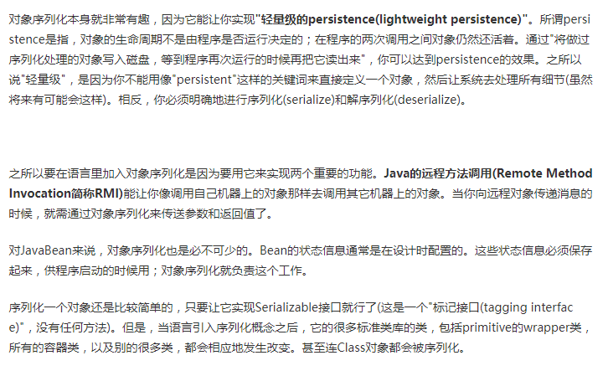

 | 问题：javabean等对象，不实现就不能进行网络传输了吗

